Meldeformular
Meldeformular Jubiläumsturnier 50 Jahre Kegelkreisrunde
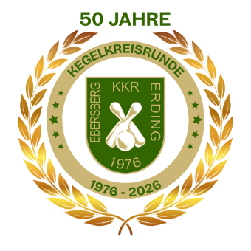

An die Spielleitung
der Kegelkreisrunde Ebersberg/Erding
z.H. Herrn Andreas Eiler
Mail: andy.eiler93@gmail.com

Termine: |  | Qualifizierungsrunde: | Mo., 31.08.2026 - Sa., 05.09.2026
 |  | Finale: | Sonntag, 12.09.2026

Für das Jubiläumsturnier 2026 melde ich folgendes Team an:

PNR | Name, Vorname (KKR) |  | Name, Vorname (extern)

Wir möchten gerne an folgendem Termin bei dem Mitgliedsverein starten:
Bitte zutreffendes ankreuzen:

 | Montag, 31.08.2026 |  | KC Schönau

 | Dienstag, 01.09.2026 |  | KC Forelle Moosach

 | Mittwoch, 02.09.2026 |  | KC Steinmeir Markt Schwaben

 | Donnerstag, 03.09.2026 |  | SV Anzing

 | Freitag, 04.09.2026 |  | KC Poing

 | Samstag, 05.09.2026 |  | KC Steinhöring

Unsere bevorzugte Startzeit:

Sollte die gewünschte Startzeit bereits vollständig belegt sein, wird auf die nächstfreie Startzeit
gelegt. Ist ein Austragungsort bereits völlig ausgebucht, steht es dem Team frei sich an einem
anderen Austragungsort erneut anzumelden.
Die Adressen der Kegelbahnen findet ihr auf unserer Homepage unter:
https://www.kegelkreisrunde.de/ueber-uns/mtigliedsvereine/

Anmeldestart für das Turnier ist Sonntag, 05.07.2026 um 00:00 Uhr. Alle vorher eingehenden
Anmeldungen werden nicht berücksichtigt.

Mit meiner Unterschrift bestätige ich, dass das angemeldete Team die Teilnahmebedingungen für das Turnier
laut Ausschreibung erfüllen. Es ist pro Team nur ein aktiver KKR Kegler startberechtigt.
Sportkegler, Kegler aus anderen Breitensportvereinigungen oder ehemalige KKR Kegler sind nicht startberechtigt!
Bei Nicht-Beachtung der Startbedingungen behalten wir uns vor das entsprechende Team zu diqualifizieren.

Datum: |  |  | Unterschrift:

